Exercicio03
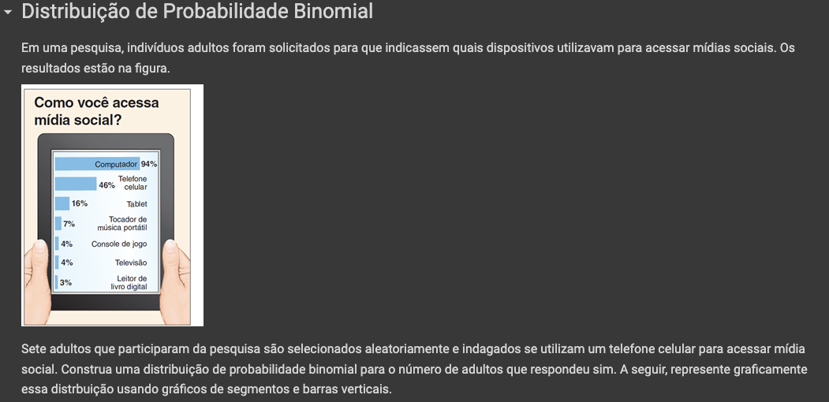
Exercício 3

 | Assim,

 | X = "Se acessam as redes sociais com o telefone celular"

 | Possiveis resultados: |  |  | Propabilidade usando o celular
 | {0, 1, 2, 3, 4, 5, 6, 7} |  |  | 46.000%
 |  |  |  | Entrevistados
 | Modelo: | X ~ Bin(7, 0.46) |  | 7

 | k (entrevistados) | Probabilidade
 | 0 | P(X = 0) = | 0.0133892521
 | 1 | P(X = 1) = | 0.079839614373
 | 2 | P(X = 2) = | 0.20403457006
 | 3 | P(X = 3) = | 0.28967871059
 | 4 | P(X = 4) = | 0.24676334605
 | 5 | P(X = 5) = | 0.12612348798
 | 6 | P(X = 6) = | 0.035812842267
 | 7 | P(X = 7) = | 0.0043581765722
 |  |  | 1
 | P(X ≥ 2) = | 0.90677113353

